Hoja1
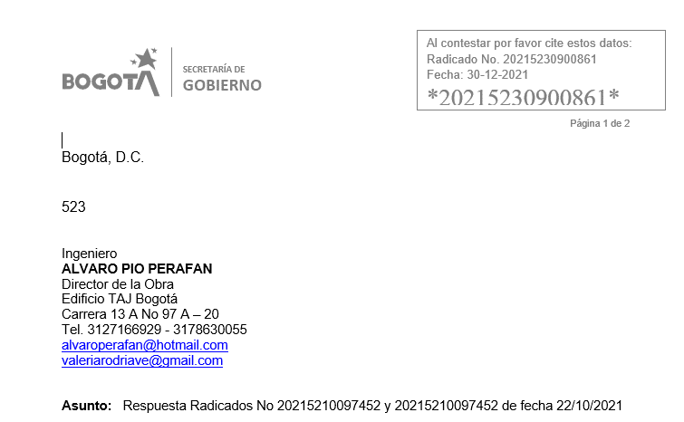
NÚMERO RADICADO | ALCALDÍA | MEDIO RECEPCIÓN | TIPO DE PETICIÓN | DEPENDENCIA ACTUAL | USUARIO ACTUAL ORFEO | SUBTEMA | OBSERVACIONES SAC | FUNCIONARIO SAC | DÍAS GESTIÓN SDQS | REPONSABLE ACTUAL | OBSERVACIÓN ALCALDÍA | OBSERVACIÓN PROMOTOR | VALIDACIÓN SAC | OBSERVACIÓN SAC | ESTADO PETICIÓN
20215210097462 | ALCALDIA LOCAL DE CHAPINERO | ESCRITO | DERECHO DE PETICION DE INTERES GENERAL | Area de Gestion Policiva Juridica Chapinero | MARICELA PALACIO RODRIGUEZ | INFORMACION SOBRE TRAMITES Y SERVICIOS | Sin respuesta al peticionario | ADRIANA LUCIA RAMIREZ | 43 | ALCALDÍA | SIN RESPUESTA | SE DIO RESPUESTA A LA SOLICITUD CON RAD NO 20215230900861 DE FECHA 30 DE DICIEMBRE DE 2021, QUEDA PENDIENTE EL ACUSE DE RECIBO DEL OFICIO DE LA RESPUESTA PARA DAR POR TERMINADO EL TRAMITE Y ASI PROCEDER A CERRAR SEGUN PROCEDIMIENTO YA QUE ES UNA RESPUESTA TOTAL Y DE FONDO. la respuesta hace referencia a otro numero no se si fue por equivocación de digitación del profesional que la redacto pero dice que da respuesta al radicado 20215210097452 y no al radicado 20215210097462 asi es que hay que hacer el ajustes para que cdi pueda valer este radicado como respuesta definiltiva |  |  | PENDIENTE
20215210097452 | ALCALDIA LOCAL DE CHAPINERO | ESCRITO | DERECHO DE PETICION DE INTERES GENERAL | Area de Gestion Policiva Juridica Chapinero | MARICELA PALACIO RODRIGUEZ | MANTENIMIENTO DE VIAS INTERNAS DE LA LOCALIDAD POR DONDE NO TRANSITA EL SITP | Sin respuesta al peticionario | ADRIANA LUCIA RAMIREZ | 43 | ALCALDÍA | SIN RESPUESTA | SE DIO RESPUESTA A LA SOLICITUD CON RAD NO 20215230900861 DE FECHA 30 DE DICIEMBRE DE 2021, QUEDA PENDIENTE EL ACUSE DE RECIBO DEL OFICIO DE LA RESPUESTA PARA DAR POR TERMINADO EL TRAMITE Y ASI PROCEDER A CERRAR SEGUN PROCEDIMIENTO YA QUE ES UNA RESPUESTA TOTAL Y DE FONDO. Respuesta en word sin oficializar el radicado |  |  | PENDIENTE
20214603528052 | ALCALDIA LOCAL DE CHAPINERO | E-MAIL | DERECHO DE PETICION DE INTERES PARTICULAR | Area de Gestion Policiva Juridica Chapinero | YADY MATILDE MORENO VARGAS | No Aplica para Subtema | Asignacion a Localidad | ADRIANA LUCIA RAMIREZ | 38 | ALCALDÍA | SIN RESPUESTA | Se realiza radiccado de respuesta 20215230894711 sin embargo el acuse de recibo hace referencia al radicado 20215230894731 quedo mal digitalizado |  |  | PENDIENTE

